結果一覧画面
結果一覧画面

機能名 |  |  |  | ビジネス基礎チェックリスト |  |  | 機能ID | TEST

共通ヘッダ
１．画面レイアウト

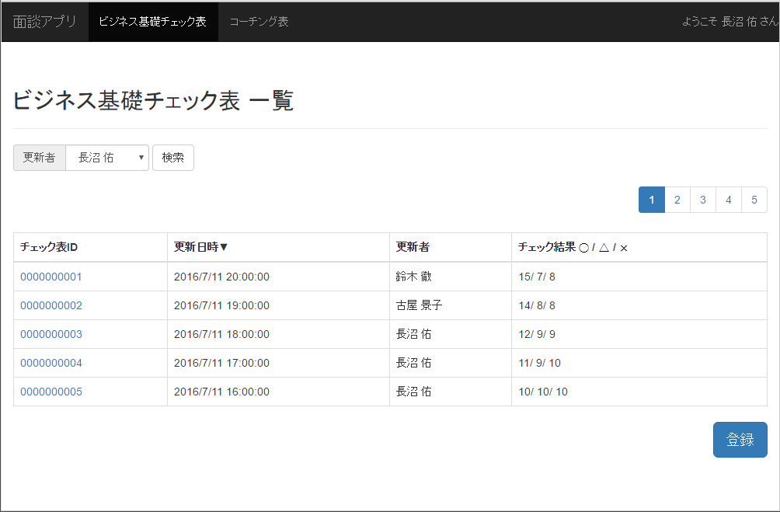

⑧
⑨
⑦

①
②
③
④

⑤

⑥

２．画面項目
 | No |  | 項目名 |  | 項目属性 | 型・桁数 | 説明
 | ① |  | チェック結果ID |  | リンク | 文字列 | チェック結果毎に割り当てられる一意のID 押下すると詳細画面へ遷移

 | ② |  | チェック実施日 |  | ラベル | 日付 | チェック実施日
 | ③ |  | チェック対象者 |  | ラベル | 文字列 | チェック対象者名
 | ④ |  | チェック結果 |  | ラベル | 文字列 | ○/△/× 毎に集計した結果を表示
 | ⑤ |  | 一覧表 |  | 一覧表 | - | チェック実施日順に表示（降順）
 | ⑥ |  | 登録 |  | ボタン | - | 登録画面へ遷移
 | ⑦ |  | ページング |  | ボタン | - | チェック結果５件毎にページングを行う
 | ⑧ |  | 検索用プルダウン |  | プルダウン | - | 検索用プルダウン
 | ⑨ |  | 検索 |  | ボタン | - | 検索ボタン
 | ⑩ |  | XXX |  | ボタン | - | システムを終了

３．イベントフロー
 | チェックを実施する場合
 |  | １．【登録】ボタンを押下
 |  | ２．登録画面へ遷移

 | チェック結果詳細を参照する場合
 |  | １．【チェック結果ID】リンクを押下
 |  | ２．詳細画面へ遷移

 | チェック結果を検索する場合
 |  | １．検索用プルダウンで値を選択
 |  | ２．【検索】ボタン押下
 |  | ３．⑤一覧表を更新し、検索結果を表示

 | システムを終了する場合
 |  | １．【XXX】を押下
 |  | ２．システムが終了

詳細画面
詳細画面

機能名 |  |  |  | ビジネス基礎チェックリスト |  |  | 機能ID | TEST

共通ヘッダ
１．画面レイアウト
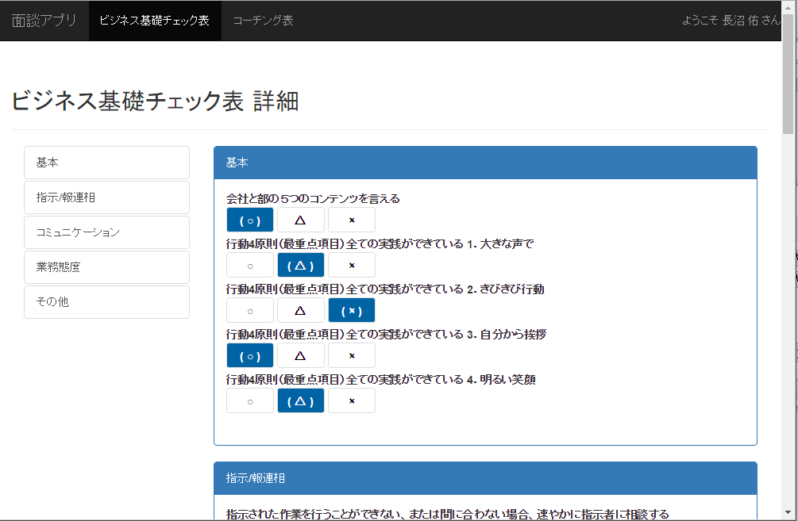

①②③

⑧
⑨

⑥
④
⑤

２．画面項目
 | No |  | 項目名 |  | 項目属性 | 型・桁数 | 説明
 | ① |  | チェック結果ID |  | ラベル | 文字列 | チェック結果毎に割り当てられる一意のID
 | ② |  | チェック実施日 |  | ラベル | 日付 | チェック結果の最終更新日時
 | ③ |  | チェック対象者 |  | ラベル | 文字列 | チェック実施者名
 | ④ |  | 編集 |  | ボタン | -
 | ⑤ |  | 削除 |  | ボタン | -
 | ⑥ |  | 戻る |  | ボタン | -
 | ⑦ |  | XXX |  | ボタン | - | システムを終了
 | ⑧ |  | チェック内容 |  | ラベル | 文字列
 | ⑨ |  | チェック結果 |  | ラベル | 文字列

３．イベントフロー
 | チェック結果を編集する場合
 |  | １．【編集】ボタンを押下
 |  | ２．編集画面へ遷移

 | チェック結果を削除する場合
 |  | １．【削除】ボタンを押下
 |  | ２．メッセージダイアログが表示 「削除します。よろしいですか？」
 |  | ３-１．[OK]を押下した場合 データを削除し、ダイアログを閉じ、結果一覧画面へ遷移
 |  | ３-２．[キャンセル]を押下した場合 ダイアログを閉じる

 | 結果一覧画面へ遷移する場合
 |  | １．【戻る】ボタンを押下
 |  | ２．結果一覧画面へ遷移

 | システムを終了する場合
 |  | １．【XXX】を押下
 |  | ２．システムが終了

登録画面
登録画面

機能名 |  |  |  | ビジネス基礎チェックリスト |  |  | 機能ID | TEST

共通ヘッダ
１．画面レイアウト


①②③

⑦

⑧

⑤
④

２．画面項目
 | No |  | 項目名 |  | 項目属性 | 型・桁数 | 説明
 | ① |  | チェック結果ID |  | ラベル | 文字列 | チェック結果毎に割り当てられる一意のID
 | ② |  | チェック実施日 |  | 入力欄 | 日付
 | ③ |  | チェック対象者 |  | 入力欄 | 文字列 | チェック実施者名
 | ④ |  | 完了 |  | ボタン | -
 | ⑤ |  | 戻る |  | ボタン | -
 | ⑥ |  | XXX |  | ボタン | - | システムを終了
 | ⑦ |  | チェック内容 |  | ラベル | 文字列
 | ⑧ |  | チェック結果 |  | 入力欄 | 文字列

３．イベントフロー
 | 登録を完了する場合
 |  | １．【完了】ボタンを押下
 |  | ２．データが登録され、メッセージXXXXが表示される
 |  | ３．結果一覧画面へ遷移

 | 結果一覧画面へ遷移する場合
 |  | １．【戻る】ボタンを押下
 |  | ２．結果一覧画面へ遷移

 | システムを終了する場合
 |  | １．【XXX】を押下
 |  | ２．システムが終了

編集画面
編集画面

機能名 |  |  |  | ビジネス基礎チェックリスト |  |  | 機能ID | TEST

共通ヘッダ
１．画面レイアウト

①②③

⑦

⑧

⑤
④

２．画面項目
 | No |  | 項目名 |  | 項目属性 | 型・桁数 | 説明
 | ① |  | チェック結果ID |  | ラベル | 文字列 | チェック結果毎に割り当てられる一意のID
 | ② |  | チェック実施日 |  | 入力欄 | 日付
 | ③ |  | チェック対象者 |  | 入力欄 | 文字列 | チェック実施者名
 | ④ |  | 完了 |  | ボタン | -
 | ⑤ |  | 戻る |  | ボタン | -
 | ⑥ |  | XXX |  | ボタン | - | システムを終了
 | ⑦ |  | チェック内容 |  | ラベル | 文字列
 | ⑧ |  | チェック結果 |  | 入力欄 | 文字列

３．イベントフロー
 | 編集を完了する場合
 |  | １．【完了】ボタンを押下
 |  | ２．データが更新され、メッセージXXXXが表示される
 |  | ３．結果一覧画面へ遷移

 | 詳細画面へ遷移する場合
 |  | １．【戻る】ボタンを押下
 |  | ２．詳細画面へ遷移

 | システムを終了する場合
 |  | １．【XXX】を押下
 |  | ２．システムが終了

